Sayfa1
Not: Hücreler Korumalıdır. Silme işleminizi "Delete" tuşu yerine "Backspace" tuşu ile yapınız.
 |  |  |  |  |  | Altınkum Mahallesi 453. Sokak No:10/1 Konyaaltı/ANTALYA
 |  |  |  |  |  | www.pandomuhendislik.com |  |  |  |  |  |  |  | info@pandomuhendislik.com
 |  |  |  |  |  | +90 555 435 2814
 |  |  |  | Pando Mühendislik ve Proje Danışmanlık - Asansör Proje Hizmetleri
ASANSÖR PROJE BİLGİ FORMU
Asansör Firması : |  |  |  |  |  |  |  |  |  |  |  |  |  | Asansör Markası :
Müteahhit Firma : |  |  |  |  |  |  |  |  |  |  | V. D. / No : |  |  |  |  |  |  |  |  | /
Yapı Sahibi / Adresi : |  |  |  |  |  |  |  | /
Yapının Açık Adresi :
Ada / Parsel / Pafta : |  |  |  |  |  |  |  |  | Ada : |  |  |  |  |  |  |  |  |  | Parsel :
Durak Sayısı : |  |  |  |  |  | Beyan Yükü(kg) : |  |  |  |  |  |  | Kapasite(kişi) : |  |  |  |  |  |  |  |  | Hız(m/s) :
Genişlik x Derinlik Olarak Kuyu Ölçüleri: |  |  |  |  |  |  |  |  | x |  |  |  | mm |  | Kabin Ölçüleri |  |  |  |  |  |  |  |  | x |  | mm
Kat Kapısı |  |  |  |  |  |  | Kabin Kapısı Kapı Kaçıklığı varsa belirtiniz! |  |  |  |  |  |  | Ağırlık Konumu |  |  |  |  |  |  | Ana Ray |  |  |  | Ağırlık Rayı
 |  |  |  |  |  |  | Teleskopik
 |  |  |  |  |  |  | Kramer
 | Diğer: |  | …………… |  |  |  | Panel Sayısı
Standart |  |  |  |  |  |  | Katlar Arası |  |  |  |  |  |  |  |  | mm |  | Kabin - Ray Arası |  |  |  |  |  |  |  |  | mm
Son Kat Yüksekliği |  |  |  |  | mm |  | Konsollar Arası |  |  |  |  |  |  |  |  | mm |  | Ağırlık - Ray Arası |  |  |  |  |  |  |  |  | mm
Kuyu Dibi |  |  |  |  | mm |  | Tabliye Yüksekliği |  |  |  |  |  |  |  |  | mm |  | Ray - Kapı Arası |  |  |  |  |  |  |  |  | mm
Seyir Mesafesi |  |  |  |  | mm |  | Tabliye - Tavan |  |  |  |  |  |  |  |  | mm |  | Ray - Ray Arası |  |  |  |  |  |  |  |  | mm
ASANSÖR TİPİ
Dişlili |  |  |  |  |  |  | Dişlisiz |  |  |  |  |  |  |  |  |  | Hidrolik
Makine Kasnak Çapı |  |  |  | mm |  |  | Makine Dairesi |  |  | Var |  | Yok |  |  |  |  | Piston Çapı |  |  |  |  |  |  |  |  | mm
Halat Adedi ve Çapı |  |  | Ad | mm |  |  | Makine Kasnak Çapı |  |  |  |  |  |  | mm |  |  | Piston Kasnak Çapı |  |  |  |  |  |  |  |  | mm
Regülatör Konumu* |  |  |  |  |  |  | Halat Adedi ve Çapı |  |  |  |  | Ad |  | mm |  |  | Halat Adedi ve Çapı |  |  |  |  |  |  |  | Ad | mm
*Sağ-ön, Sağ-arka, Sol-ön, Sol-arka |  |  |  |  |  |  | Kabin Kasnağı Yeri |  |  |  | Alt |  |  | Üst |  |  | Piston Konumu |  |  |  |  |  | Sağ |  | Sol | Arka
GÜVENLİK EKİPMANLARINA AİT BİLGİLER
Komponentler |  | Marka ve Tipleri |  |  |  |  |  | Seri No |  |  |  |  |  |  |  |  |  | Kapı Klilit Markası
Motor |  |  |  |  |  |  |  |  |  |  |  |  | Gücü(kW)
Makine |  |  |  |  |  |  |  |  |  |  |  |  |  |  |  |  |  | -2 |  |  |  |  |  | 4
Regülatör |  |  |  |  |  |  |  |  |  |  |  |  |  |  |  |  |  | -1 |  |  |  |  |  | 5
Fren Bloğu |  |  |  |  |  |  |  |  |  |  |  |  |  |  |  |  |  | Zemin |  |  |  |  |  | 6
Pano |  |  |  |  |  |  |  |  |  |  |  |  |  |  |  |  |  | 1 |  |  |  |  |  | 7
Kabin Tamponu |  |  |  |  |  |  |  |  |  |  |  |  |  |  |  |  |  | 2 |  |  |  |  |  | 8
Ağırlık Tamponu |  |  |  |  |  |  |  |  |  |  |  |  |  |  |  |  |  | 3 |  |  |  |  |  | 9
Boru Patlama Valfi (Hidrolik ise) |  |  |  |  |  |  |  |  |  |  |  |  |  |  |  |  |  | Binada asma kat var ise belirtiniz!
MAKİNE DAİRESİ ÇİZİMİ (DİŞLİSİZ VE HİDROLİK ASANSÖRÜ KUYU YERLEŞİMLERİNİ ÇİZİNİZ)
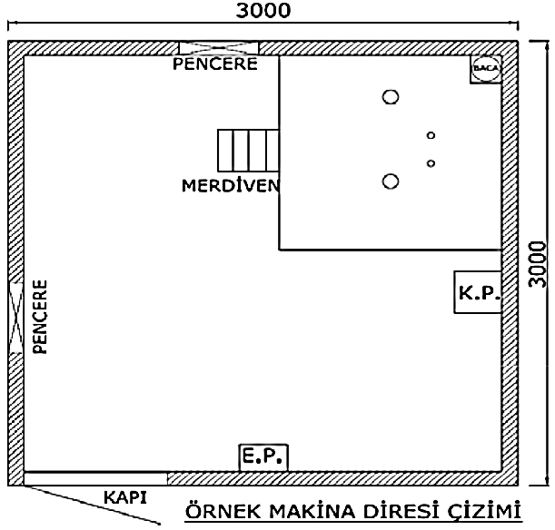 |  |  |  |  |  |  |  | Asansör Mevcut ise Makine Şasesi Bilgilerini Ekleyiniz! (Şase yüksekliği ve kasnaklar arası dikey ve yatay ölçüleri ekleyiniz)

